CATALOGO
1380 | 21.00% | 16.00%
마감 | 합계 | 0 |  | ₩-
2022-05-10
조건 | 주문접수url | https://docs.google.com/forms/d/e/1FAIpQLScmAhAOhyOZR32K-RPYbJdcJyLV2Kby3FQDPH9vUjxcnDz75Q/viewform
◆ 상품유형: 부티크 재고 ◆ 관부가세 포함: 관부가세 및 배송비 별도 ◆ 오더 컨펌: 7일 이내 ◆ 인도예정일: 컨펌 후 한 달 이내 ◆ 오더룰 1) 등급순/주문순으로 마감 2) <등급별 오더조건> 라이트(무료) : 800만원 이상 베이직 : 500만원 이상 프리미엄 : 300만원 이상 vip : 120만원 이상

 |  |  |  |  |  |  |  |  |  |  |  |  |  | FF | 34 | 34½ | 35 | 35½ | 36 | 36½ | 37 | 37½ | 38 | 38½ | 39 | 39½ | 40
 |  |  |  |  |  |  |  |  |  |  |  |  |  | TU | TU
 |  |  |  |  |  |  |  |  |  |  |  |  |  | V | 32 | 34 | 36 | 38 | 40 | 42 | 44 | 46 | 48 | 50 | 52 | 54 | 56
관부가세 비포함, 배송비별도, 수수료 포함 |  | 이용사 입력 ---- 주문수량 | 옵션별개수 | 주문합계
공급가 (A열 클릭시 가격분석) | 상품분석 (B열 클릭시 상품분석) | 총수량입력 (예: 5) | 예: s사이즈 3개, L사이즈2개 |  | 1 |  | Costo | Retail | Linea | Descrizione | Modello | Variante | Sesso | Scalarino |  |  |  |  |  |  |  |  |  |  |  |  |  | Totale | TotalePrz
₩501,050 | http://helpstore.shop/keyword/ |  |  | ₩- | 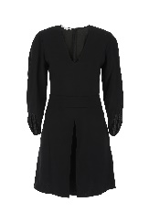 2 | STELLA McCARTNEYDonnaABITI | 313 | 775 | STELLA McCARTNEY | ABITI | 603594SSA02 1000 | 1000 | Donna | V |  |  |  |  | 1 | 1 |  |  |  |  |  |  |  | 2 | 626
₩442,497 | http://helpstore.shop/keyword/ |  |  | ₩- | 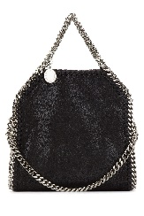 2 | STELLA McCARTNEYDonnaBORSE A MANO | 265 | 630 | STELLA McCARTNEY | BORSE A MANO | 391698W9132 1000 | Nero | Donna | TU | 4 |  |  |  |  |  |  |  |  |  |  |  |  | 4 | 1060
₩382,384 | http://helpstore.shop/keyword/ |  |  | ₩- | 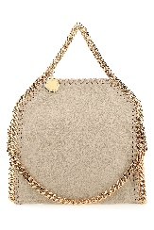 2 | STELLA McCARTNEYDonnaBORSE A MANO | 229 | 630 | STELLA McCARTNEY | BORSE A MANO | 391698W9355 9300 | BUTTER CREAM | Donna | TU | 5 |  |  |  |  |  |  |  |  |  |  |  |  | 5 | 1145
₩474,223 | http://helpstore.shop/keyword/ |  |  | ₩- | 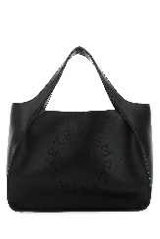 2 | STELLA McCARTNEYDonnaBORSE A MANO | 284 | 750 | STELLA McCARTNEY | BORSE A MANO | 513860W8542 1000 | Nero | Donna | TU | 7 |  |  |  |  |  |  |  |  |  |  |  |  | 7 | 1988
₩474,223 | http://helpstore.shop/keyword/ |  |  | ₩- | 2 | STELLA McCARTNEYDonnaBORSE A MANO | 284 | 750 | STELLA McCARTNEY | BORSE A MANO | 513860W8542 2800 | MOSS | Donna | TU | 3 |  |  |  |  |  |  |  |  |  |  |  |  | 3 | 852
₩439,157 | http://helpstore.shop/keyword/ |  |  | ₩- | 2 | STELLA McCARTNEYDonnaBORSE A SPALLA | 263 | 695 | STELLA McCARTNEY | BORSE SHOPPING | 502793W8542 2800 | MOSS | Donna | TU | 1 |  |  |  |  |  |  |  |  |  |  |  |  | 1 | 263
₩489,251 | http://helpstore.shop/keyword/ |  |  | ₩- | 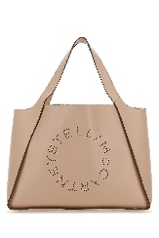 2 | STELLA McCARTNEYDonnaBORSE A SPALLA | 293 | 695 | STELLA McCARTNEY | BORSE A SPALLA | 502793W8542 6802 | 6802 | Donna | TU | 1 |  |  |  |  |  |  |  |  |  |  |  |  | 1 | 293
₩629,515 | http://helpstore.shop/keyword/ |  |  | ₩- | 2 | STELLA McCARTNEYDonnaBORSE A SPALLA | 377 | 895 | STELLA McCARTNEY | BORSE A SPALLA | 513860WP0011 9809 | 9809 | Donna | TU | 2 |  |  |  |  |  |  |  |  |  |  |  |  | 2 | 754
₩417,450 | http://helpstore.shop/keyword/ |  |  | ₩- | 2 | STELLA McCARTNEYDonnaBORSE A SPALLA | 250 | 695 | STELLA McCARTNEY | BORSE A SPALLA | 700073W8542 2800 | MOSS | Donna | TU | 4 |  |  |  |  |  |  |  |  |  |  |  |  | 4 | 1000
₩417,450 | http://helpstore.shop/keyword/ |  |  | ₩- | 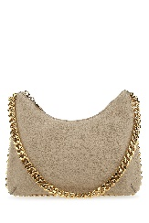 2 | STELLA McCARTNEYDonnaBORSE A SPALLA | 250 | 595 | STELLA McCARTNEY | BORSE A SPALLA | 7B0001W70008 9300 | 9300 | Donna | TU | 1 |  |  |  |  |  |  |  |  |  |  |  |  | 1 | 250
₩629,515 | http://helpstore.shop/keyword/ |  |  | ₩- | 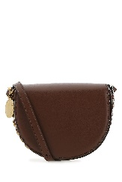 2 | STELLA McCARTNEYDonnaBORSE A SPALLA | 377 | 895 | STELLA McCARTNEY | BORSE A TRACOLLA | 7B0007W8839 7773 | 7773 | Donna | TU | 1 |  |  |  |  |  |  |  |  |  |  |  |  | 1 | 377
₩375,705 | http://helpstore.shop/keyword/ |  |  | ₩- | 2 | STELLA McCARTNEYDonnaBORSE A TRACOLLA | 225 | 550 | STELLA McCARTNEY | BORSE A TRACOLLA | 700266W8542 2800 | 2800 | Donna | TU | 1 |  |  |  |  |  |  |  |  |  |  |  |  | 1 | 225
₩474,223 | http://helpstore.shop/keyword/ |  |  | ₩- | 2 | STELLA McCARTNEYDonnaBORSE A TRACOLLA | 284 | 695 | STELLA McCARTNEY | BORSE A TRACOLLA | 700267W8542 1000 | 1000 | Donna | TU | 2 |  |  |  |  |  |  |  |  |  |  |  |  | 2 | 568
₩629,515 | http://helpstore.shop/keyword/ |  |  | ₩- | 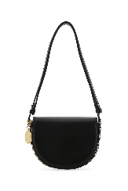 2 | STELLA McCARTNEYDonnaBORSE A TRACOLLA | 377 | 895 | STELLA McCARTNEY | BORSE A TRACOLLA | 7B0007W8839 1000 | 1000 | Donna | TU | 1 |  |  |  |  |  |  |  |  |  |  |  |  | 1 | 377
₩355,378 | http://helpstore.shop/keyword/ |  |  | ₩- | 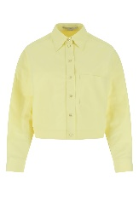 2 | STELLA McCARTNEYDonnaCAMICIE | 222 | 550 | STELLA McCARTNEY | CAMICIE | 604237SIA03 7052 | 7052 | Donna | V |  |  |  | 1 | 1 | 1 |  |  |  |  |  |  |  | 3 | 666
₩291,346 | http://helpstore.shop/keyword/ |  |  | ₩- | 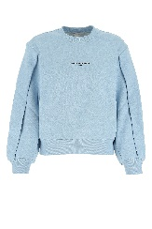 2 | STELLA McCARTNEYDonnaFELPE | 182 | 450 | STELLA McCARTNEY | FELPE | 603659SOW78 4210 | 4210 | Donna | V |  |  |  |  | 1 | 2 |  |  |  |  |  |  |  | 3 | 546
₩384,192 | http://helpstore.shop/keyword/ |  |  | ₩- | 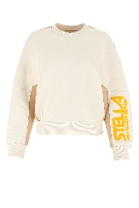 2 | STELLA McCARTNEYDonnaFELPE | 240 | 595 | STELLA McCARTNEY | FELPE | 603661SOW79 9201 | 9201 | Donna | V |  |  |  |  | 1 |  |  |  |  |  |  |  |  | 1 | 240
₩320,160 | http://helpstore.shop/keyword/ |  |  | ₩- | 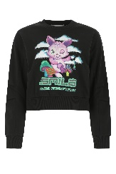 2 | STELLA McCARTNEYDonnaFELPE | 200 | 495 | STELLA McCARTNEY | FELPE | 604390SPW43 1000 | 1000 | Donna | V |  |  |  | 1 | 2 | 1 |  |  |  |  |  |  |  | 4 | 800
₩558,679 | http://helpstore.shop/keyword/ |  |  | ₩- | 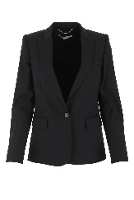 2 | STELLA McCARTNEYDonnaGIACCHE & GILET | 349 | 865 | STELLA McCARTNEY | GIACCHE & GILET | 532394SY704 1000 | 1000 | Donna | V |  |  |  |  | 1 | 1 |  |  |  |  |  |  |  | 2 | 698
₩808,404 | http://helpstore.shop/keyword/ |  |  | ₩- | 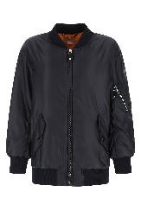 2 | STELLA McCARTNEYDonnaGIUBBINI | 505 | 1250 | STELLA McCARTNEY | CAPPOTTI | 603875SSA43 4101 | 4101 | Donna | V |  |  |  | 1 |  |  |  |  |  |  |  |  |  | 1 | 505
₩421,010 | http://helpstore.shop/keyword/ |  |  | ₩- | 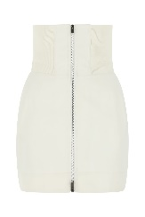 2 | STELLA McCARTNEYDonnaGONNE | 263 | 650 | STELLA McCARTNEY | GONNE | 604381SIA03 9200 | 9200 | Donna | V |  |  |  | 1 | 2 | 1 |  |  |  |  |  |  |  | 4 | 1052
₩707,554 | http://helpstore.shop/keyword/ |  |  | ₩- | 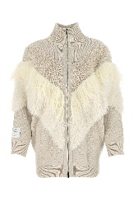 2 | STELLA McCARTNEYDonnaMAGLIERIA | 442 | 1095 | STELLA McCARTNEY | CAPPOTTI | 603679S2259 9002 | 9002 | Donna | V |  |  |  |  | 1 |  |  |  |  |  |  |  |  | 1 | 442
₩577,889 | http://helpstore.shop/keyword/ |  |  | ₩- | 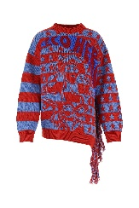 2 | STELLA McCARTNEYDonnaMAGLIERIA | 361 | 895 | STELLA McCARTNEY | MAGLIERIA | 603712S2264 8490 | 8490 | Donna | V |  |  |  |  | 1 | 1 |  |  |  |  |  |  |  | 2 | 722
₩421,010 | http://helpstore.shop/keyword/ |  |  | ₩- | 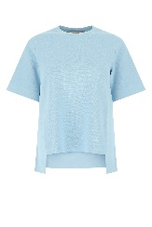 2 | STELLA McCARTNEYDonnaMAGLIERIA | 263 | 650 | STELLA McCARTNEY | MAGLIERIA | 604342S2076 4210 | 4210 | Donna | V |  |  |  |  | 2 | 1 |  |  |  |  |  |  |  | 3 | 789
₩332,966 | http://helpstore.shop/keyword/ |  |  | ₩- | 2 | STELLA McCARTNEYDonnaMULES | 208 | 495 | STELLA McCARTNEY | MULES BASSE | 810062E00031 1000 | 1000 | Donna | FF |  |  |  |  |  |  |  |  | 1 |  | 1 |  |  | 2 | 416
₩332,966 | http://helpstore.shop/keyword/ |  |  | ₩- | 2 | STELLA McCARTNEYDonnaMULES | 208 | 495 | STELLA McCARTNEY | MULES BASSE | 810062E00031 9050 | 9050 | Donna | FF |  |  |  |  |  |  | 2 |  | 2 |  | 1 |  |  | 5 | 1040
₩281,741 | http://helpstore.shop/keyword/ |  |  | ₩- | 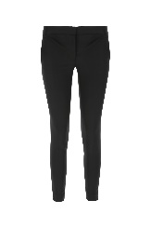 2 | STELLA McCARTNEYDonnaPANTALONI | 176 | 435 | STELLA McCARTNEY | PANTALONI | 531844SY704 1000 | 1000 | Donna | V |  |  |  | 1 | 1 | 1 |  |  |  |  |  |  |  | 3 | 528
₩405,002 | http://helpstore.shop/keyword/ |  |  | ₩- | 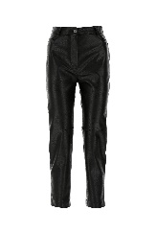 2 | STELLA McCARTNEYDonnaPANTALONI | 253 | 625 | STELLA McCARTNEY | PANTALONI | 543858SJB14 1000 | 1000 | Donna | V |  |  |  | 1 | 1 | 1 |  |  |  |  |  |  |  | 3 | 759
₩371,386 | http://helpstore.shop/keyword/ |  |  | ₩- | 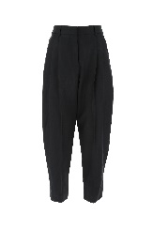 2 | STELLA McCARTNEYDonnaPANTALONI | 232 | 575 | STELLA McCARTNEY | PANTALONI | 591964SRA04 1000 | 1000 | Donna | V |  |  |  |  |  | 1 |  |  |  |  |  |  |  | 1 | 232
₩421,010 | http://helpstore.shop/keyword/ |  |  | ₩- | 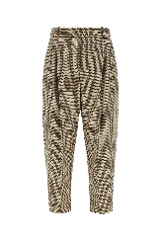 2 | STELLA McCARTNEYDonnaPANTALONI | 263 | 650 | STELLA McCARTNEY | PANTALONI | 591964SSA37 2566 | 2566 | Donna | V |  |  |  |  |  | 1 |  |  |  |  |  |  |  | 1 | 263
₩355,378 | http://helpstore.shop/keyword/ |  |  | ₩- | 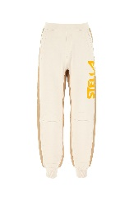 2 | STELLA McCARTNEYDonnaPANTALONI | 222 | 550 | STELLA McCARTNEY | PANTALONI | 603658SOW79 9201 | 9201 | Donna | V |  |  |  | 1 |  |  |  |  |  |  |  |  |  | 1 | 222
₩355,378 | http://helpstore.shop/keyword/ |  |  | ₩- | 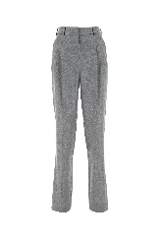 2 | STELLA McCARTNEYDonnaPANTALONI | 222 | 550 | STELLA McCARTNEY | PANTALONI | 603697SNB53 1264 | 1264 | Donna | V |  |  |  |  | 1 |  |  |  |  |  |  |  |  | 1 | 222
₩355,378 | http://helpstore.shop/keyword/ |  |  | ₩- | 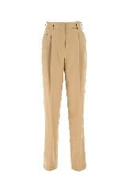 2 | STELLA McCARTNEYDonnaPANTALONI | 222 | 550 | STELLA McCARTNEY | PANTALONI | 603697SNB53 9801 | 9801 | Donna | V |  |  |  |  |  | 2 |  |  |  |  |  |  |  | 2 | 444
₩225,423 | http://helpstore.shop/keyword/ |  |  | ₩- | 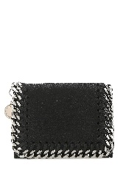 2 | STELLA McCARTNEYDonnaPORTAFOGLI | 135 | 320 | STELLA McCARTNEY | PORTAFOGLI | 521371W9132 1000 | BLACK | Donna | TU | 5 |  |  |  |  |  |  |  |  |  |  |  |  | 5 | 675
₩225,423 | http://helpstore.shop/keyword/ |  |  | ₩- | 2 | STELLA McCARTNEYDonnaPORTAFOGLI | 135 | 320 | STELLA McCARTNEY | PORTAFOGLI | 521371W9132 1220 | LIGHT GREY | Donna | TU | 4 |  |  |  |  |  |  |  |  |  |  |  |  | 4 | 540
₩225,423 | http://helpstore.shop/keyword/ |  |  | ₩- | 2 | STELLA McCARTNEYDonnaPORTAFOGLI | 135 | 320 | STELLA McCARTNEY | PORTAFOGLI | 521371W9132 4872 | 4872 | Donna | TU | 1 |  |  |  |  |  |  |  |  |  |  |  |  | 1 | 135
₩225,423 | http://helpstore.shop/keyword/ |  |  | ₩- | 2 | STELLA McCARTNEYDonnaPORTAFOGLI | 135 | 320 | STELLA McCARTNEY | PORTAFOGLI | 521371W9355 9300 | BUTTER CREAM | Donna | TU | 2 |  |  |  |  |  |  |  |  |  |  |  |  | 2 | 270
₩263,828 | http://helpstore.shop/keyword/ |  |  | ₩- | 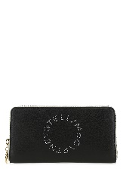 2 | STELLA McCARTNEYDonnaPORTAFOGLI | 158 | 395 | STELLA McCARTNEY | PORTAFOGLI | 700251W8856 1000 | 1000 | Donna | TU | 2 |  |  |  |  |  |  |  |  |  |  |  |  | 2 | 316
₩247,130 | http://helpstore.shop/keyword/ |  |  | ₩- | 2 | STELLA McCARTNEYDonnaPORTAFOGLI | 148 | 350 | STELLA McCARTNEY | PORTAFOGLI | 7P0009W8856 6802 | 6802 | Donna | TU | 2 |  |  |  |  |  |  |  |  |  |  |  |  | 2 | 296
₩320,160 | http://helpstore.shop/keyword/ |  |  | ₩- | 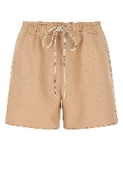 2 | STELLA McCARTNEYDonnaSHORTS | 200 | 495 | STELLA McCARTNEY | PANTALONI | 604160SKB20 5765 | 5765 | Donna | V |  |  |  |  | 2 | 1 |  |  |  |  |  |  |  | 3 | 600
₩384,192 | http://helpstore.shop/keyword/ |  |  | ₩- | 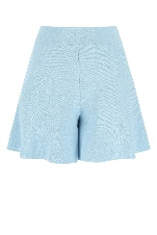 2 | STELLA McCARTNEYDonnaSHORTS | 240 | 595 | STELLA McCARTNEY | SHORTS | 604344S2076 4210 | 4210 | Donna | V |  |  |  |  | 2 | 1 |  |  |  |  |  |  |  | 3 | 720
₩265,733 | http://helpstore.shop/keyword/ |  |  | ₩- | 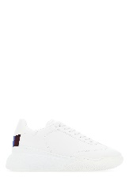 2 | STELLA McCARTNEYDonnaSNEAKERS | 166 | 395 | STELLA McCARTNEY | SNEAKERS | 583950W1TV1 9043 | Bianco | Donna | FF |  |  | 2 |  | 5 |  | 1 |  |  |  | 2 |  | 1 | 11 | 1826
₩265,733 | http://helpstore.shop/keyword/ |  |  | ₩- | 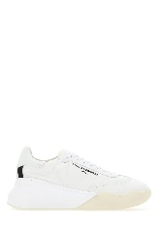 2 | STELLA McCARTNEYDonnaSNEAKERS | 166 | 395 | STELLA McCARTNEY | SNEAKERS | 800145N0071 K940 | Bianco | Donna | FF |  |  | 1 |  |  |  |  |  |  |  |  |  | 1 | 2 | 332
₩265,733 | http://helpstore.shop/keyword/ |  |  | ₩- | 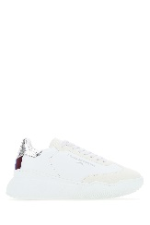 2 | STELLA McCARTNEYDonnaSNEAKERS | 166 | 395 | STELLA McCARTNEY | SNEAKERS | 800321N0212 9022 | 9022 | Donna | FF |  |  |  |  | 2 |  |  |  |  |  |  |  |  | 2 | 332
₩292,946 | http://helpstore.shop/keyword/ |  |  | ₩- | 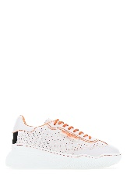 2 | STELLA McCARTNEYDonnaSNEAKERS | 183 | 435 | STELLA McCARTNEY | SNEAKERS | 800386N0248 9047 | 9047 | Donna | FF |  |  |  |  | 2 |  | 1 |  | 1 |  | 1 |  |  | 5 | 915
₩304,152 | http://helpstore.shop/keyword/ |  |  | ₩- | 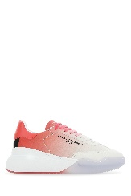 2 | STELLA McCARTNEYDonnaSNEAKERS | 190 | 450 | STELLA McCARTNEY | SNEAKERS | 800388N0214 5648 | 5648 | Donna | FF |  |  | 1 |  | 2 |  | 2 |  | 2 |  | 1 |  |  | 8 | 1520
₩304,152 | http://helpstore.shop/keyword/ |  |  | ₩- | 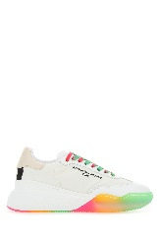 2 | STELLA McCARTNEYDonnaSNEAKERS | 190 | 450 | STELLA McCARTNEY | SNEAKERS | 800389N0250 9011 | 9011 | Donna | FF |  |  |  |  | 3 |  | 2 |  | 3 |  | 1 |  |  | 9 | 1710
₩304,152 | http://helpstore.shop/keyword/ |  |  | ₩- | 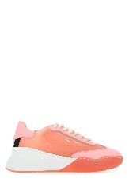 2 | STELLA McCARTNEYDonnaSNEAKERS | 190 | 450 | STELLA McCARTNEY | SNEAKERS | 810001E00001 5335 | 5335 | Donna | FF |  |  | 1 |  | 2 |  | 1 |  | 2 |  |  |  |  | 6 | 1140
₩152,076 | http://helpstore.shop/keyword/ |  |  | ₩- | 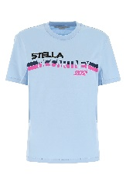 2 | STELLA McCARTNEYDonnaT-SHIRT | 95 | 235 | STELLA McCARTNEY | T-SHIRT | 381701SOW81 4210 | 4210 | Donna | V |  |  |  | 2 | 2 | 2 |  |  |  |  |  |  |  | 6 | 570
₩171,286 | http://helpstore.shop/keyword/ |  |  | ₩- | 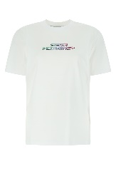 2 | STELLA McCARTNEYDonnaT-SHIRT | 107 | 265 | STELLA McCARTNEY | T-SHIRT | 381701SPW35 9000 | 9000 | Donna | V |  |  |  | 1 | 2 | 1 |  |  |  |  |  |  |  | 4 | 428
₩171,286 | http://helpstore.shop/keyword/ |  |  | ₩- | 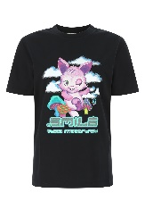 2 | STELLA McCARTNEYDonnaT-SHIRT | 107 | 265 | STELLA McCARTNEY | T-SHIRT | 381701SPW42 1000 | 1000 | Donna | V |  |  |  | 1 | 2 | 1 |  |  |  |  |  |  |  | 4 | 428
₩113,657 | http://helpstore.shop/keyword/ |  |  | ₩- | 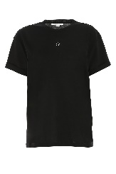 2 | STELLA McCARTNEYDonnaT-SHIRT | 71 | 175 | STELLA McCARTNEY | T-SHIRT & CANOTTE | 457142SIW20 1000 | Nero | Donna | V |  |  |  |  | 3 | 4 | 1 |  |  |  |  |  |  | 8 | 568
₩113,657 | http://helpstore.shop/keyword/ |  |  | ₩- | 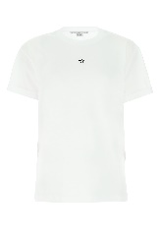 2 | STELLA McCARTNEYDonnaT-SHIRT | 71 | 175 | STELLA McCARTNEY | T-SHIRT & CANOTTE | 457142SIW20 9000 | Bianco | Donna | V |  |  |  |  | 1 | 5 | 1 |  |  |  |  |  |  | 7 | 497
₩126,463 | http://helpstore.shop/keyword/ |  |  | ₩- | 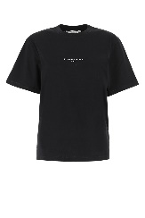 2 | STELLA McCARTNEYDonnaT-SHIRT | 79 | 195 | STELLA McCARTNEY | T-SHIRT & CANOTTE | 511240SMW21 1000 | Nero | Donna | V |  |  |  |  | 2 | 3 | 3 |  |  |  |  |  |  | 8 | 632
₩126,463 | http://helpstore.shop/keyword/ |  |  | ₩- | 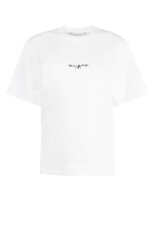 2 | STELLA McCARTNEYDonnaT-SHIRT | 79 | 195 | STELLA McCARTNEY | T-SHIRT & CANOTTE | 511240SMW21 9000 | Bianco | Donna | V |  |  |  |  | 4 | 4 | 4 |  |  |  |  |  |  | 12 | 948
₩152,076 | http://helpstore.shop/keyword/ |  |  | ₩- | 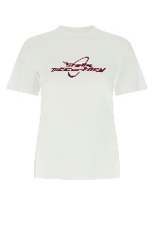 2 | STELLA McCARTNEYDonnaT-SHIRT | 95 | 235 | STELLA McCARTNEY | T-SHIRT | 603188SPW11 9000 | 9000 | Donna | V |  |  |  | 1 |  | 1 | 1 |  |  |  |  |  |  | 3 | 285
₩171,286 | http://helpstore.shop/keyword/ |  |  | ₩- | 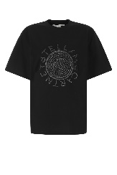 2 | STELLA McCARTNEYDonnaT-SHIRT | 107 | 265 | STELLA McCARTNEY | T-SHIRT | 604034SPW18 1000 | 1000 | Donna | V |  |  |  | 1 | 2 | 1 |  |  |  |  |  |  |  | 4 | 428

